상품제안서
[플씨드] 뱀부얀 쿨타월 + 디자인 메쉬 수영가방 2종 세트 | 상품코드: F27369

 |  |  |  |  |  |  | 02-412-0044 | www.easy1.co.kr
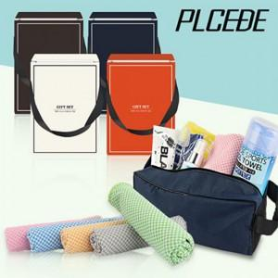

【상세/제작정보】 | 기본수량 미만 인쇄시 비용 추가. 선물포장및 케이스 비용 별도 문의.

【인쇄/포장옵션】 | 실크, 자수, 스티커, 전사 / 별도문의

【공급단가】 | 수량 | 100~ | 300~ | 500~ | 1,000~ | 3,000~
*VAT별도 | 단가 | 5,400원 | 5,310원 | 5,170원 | 5,080원 | 4,950원

【상품 URL】 | https://dev.easy1.co.kr:443/src/goods_detail.php?gdno=27369

